关系图
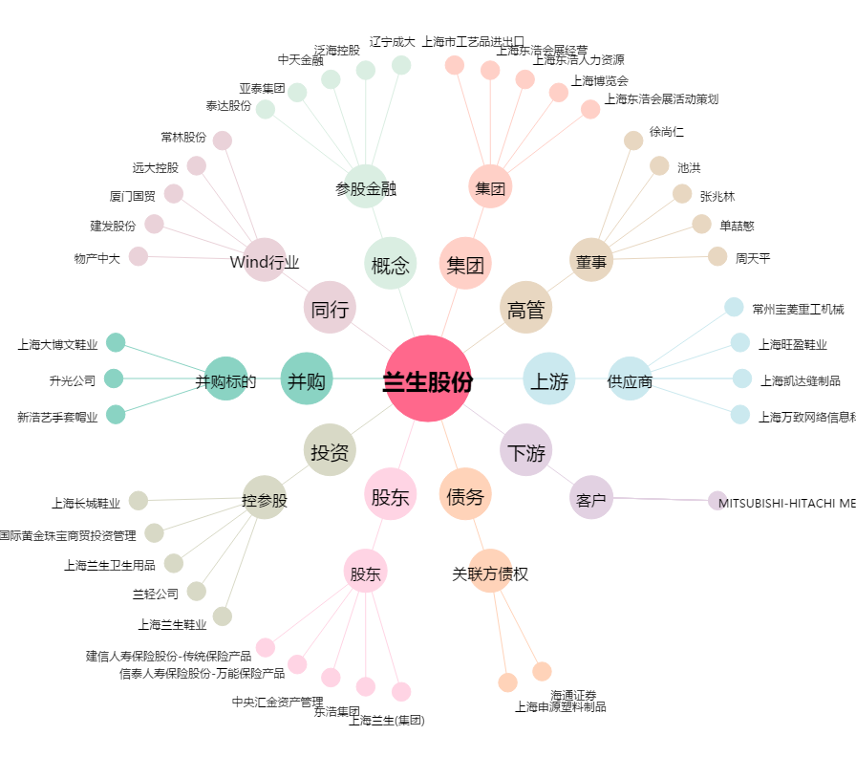
兰生股份[600826.SH] - 关系概览图

